Sheet1
《小码哥-JSE》
1. 原码 反码 补码
2. classpath环境变量[了解]
3. EditPlus工具使用
4.变量分类-作用域-使用规则
变量分类-作用域-使用规则:
变量的分类:
随着变量定义在类中的位置不同，故把变量分成两大类：
成员变量：直接定义在类里的变量，又称为全局变量或字段。
局部变量：变量除了成员变量之外，其他就是局部变量。根据定义的位置不同有3种表现形式：方法形参，方法内变量，代码块变量。
变量作用域:
指变量的存在范围，只有在这个范围内，程序代码才能访问它。当一个变量被定义时,它的作用域就确定了:
作用域是定义开始到定义所在的花括号结束;
变量使用规则:
1．变量必须先声明，并且初始化后才能使用；
2．声明变量必须有数据类型
3．同一作用域内变量名不能重复定义

5.数据类型
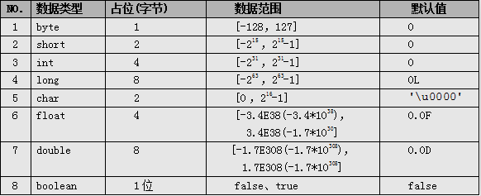
boolean类型：通常用于逻辑运算和程序流程控制(条件选择/循环)。
该类型的值只能是true 或 false，表示真或假。
不可以使用0或非0的整数来代替false和true，区分于C语言。
（其实在JVM中对boolean的处理也是用0表示false，非0表示true的。）
false和true是boolean的常量。

小数类型(float-double):
float、double类型：
表示小数类型又称为浮点类型，其中float表示单精度类型，double表示双精度类型，但是二者都不能表示精确的小数。
Java的浮点类型常量有两种表现形式：
✓十进制形式： 例如：3.14 ，168.0， .618
✓科学计数法形式： 例如：3.14e2， 3.14E2， 1000E-2
科学计数法表达式返回的结果是double类型。
默认情况下,一个浮点类型的字面量默认是double类型.若要声明一个常量为float型，则需在常量后加上f 或 F，double常量后面的D或d可省略。
注意：Java里只有浮点型的变量才可以接受科学计算式结果：
因为float和double都不能精确的表示小数，那么在精度要求高的系统比如银行系统里，那怎么表示精确的小数呢？后面我们会讲BigDecimal类型，它表示任意精度的数据。

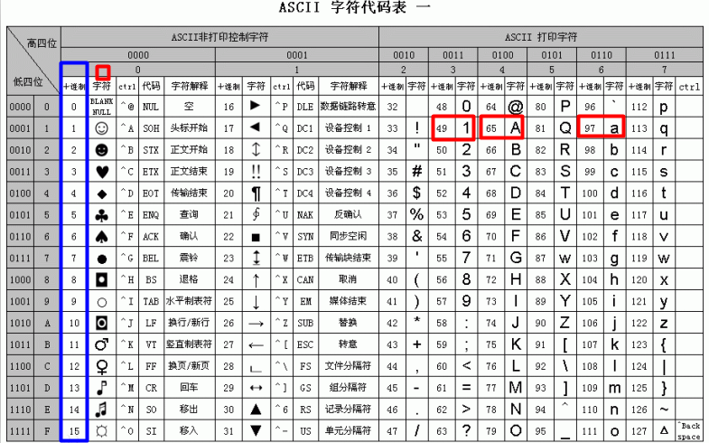
字符类型(char):字符,字母和符号.
char类型：表示16位的无符号整数或者Unicode字符，Java对字符采用Unicode字符编码。
Unicode收集了世界上所有语言文字中的符号，是一种跨平台的编码方式，Java的字符占两个字节，可以表示一个汉字。
什么是编码？
计算机只能表示0和1两个数，于是人们做规定使用一个数字去表示一个特定的字符，比如a使用97表示。
char前256个字符和ASCII（美国信息交互标准编码）码中的字符重复。
-----------------------------------------------------------------------------------------------
char常量有3种表示形式：
① 直接使用单个字符来指定字符常量，格式如'◆'、'A'，'7'；
② 直接作为十进制整数数值使用，但是数据范围在[0，65535]，格式如97，但是打印出来的值依然是ASCII码表对于的符号,如97打印出来是字符a。
③ 和2一样，只不过表示的是16进制的数值，格式如'\uX'，X表示16进制整数；如：97的16进制是61。那么表示为‘\u0061’打印出来也是a。
所以有人说char本质上也是整型，也是有道理的。
char前256个字符和ASCII（美国信息交互标准编码）码中的字符重复，可查表。

6.数据过大和溢出
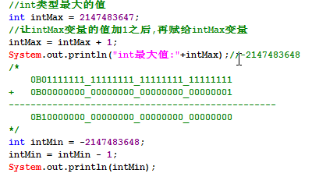
当要表示的数据超出数据类型的临界范围时，称为溢出。溢出情况发生时程序并没有做数据范围检查处理，此时会出现数据紊乱情况。
int最大值
int intMax = 2147483647;
分析数据发生紊乱的原因.

7.自增++与自减

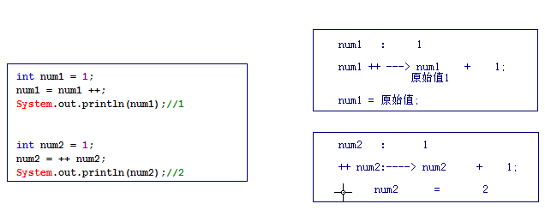
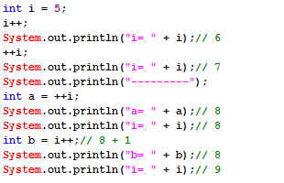

8.赋值运算符
assigning operator
专门为变量指定值或重新指定值
-------------------------------------------------------------
注意Java支持同时给多个变量赋值，好比支持同时声明多个变量一样，但因影响代码可读性，故也不推荐。
加等于：x += 5; 相当于 x = x + 5，但还包括隐式类型转换。
public class Hello{
public static void main(String[] args){
int a, b, c; //不推荐
a = b = c = 5; //不推荐
short s = 5;
//s = s + 3;//编译出错，需要强转 s = (short)(s + 3);
s += 3;//编译OK，隐式类型转换
}
}

9.位运算符 | 变量交换练习（使用位运算符呢）
<<：将操作数的二进制码整体左移指定位数，左移之后的空使用“0”来补充。
>>：将操作数的二进制码整体右移指定位数，右移之后的空使用“符号位”来补充：
若是正数使用“0”补充；
若是负数使用“1”补充；（操作负数：取反，求补，操作，取反，求补）
>>>：将操作数的二进制码整体右移指定位数，右移之后的空位使用“0”来补充。
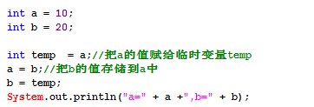

10.Switch用法注意事项
switch的使用细节和使用注意:
switch语句适用于对多个整型值进行匹配判断，从而实现条件的分支控制。
和if语句不同的是：if语句后面是根据boolean表达式判断的，所以表达式的结构可以任意写，而switch只是相当于做“表达式 == 数值”的boolean表达式判断。,推出:其实if语句更强大,switch仅仅只是对整数类型的判断而已,使用更简单.
这里的数值的类型是除long之外的整型类型，也就是说switch支持的类型是byte，short，char，int。
本质:switch仅仅只能支持int类型.(byte,short,char,会自动提升为int类型)
--------------------------------------------------------------
switch语句选择的基本数据类型只有四种：byte、short、char、int，没有long。支持的引用类型是以上四个基本数据类型的包装类（后讲），依次是Byte、Short、Character、Integer以及从Java5开始支持的枚举和Java7开始支持的String类。
case只是用来为switch选择一个执行代码的入口，如果一旦进入某个入口之后，后面的case实际上已经失去了判断的意义，也就是说代码在进入switch执行的时会把入口case之后的case统统忽略，会一直往下执行，直到遇到break或return。(穿透)
所以大家可以发现，每一个case后面没有{}这个符号来表示一个代码块。
------------------------
default表示,所有的case的值都不正确,一般放在switch的最后,也不需要使用break语句,
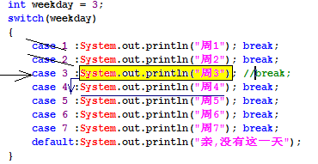

11.for循环

循环语句都一样,仅仅只是语法结构上不一样而已.
提示：
三大循环，是可以互换的，一般情况下，要是指定次数的循环，选用for循环要方便点。
一般的，习惯上选择i、j、k作为循环变量。
---------------------------------------
从性能上分析:for循环性能更高.
因为:变量定义在for循环里面,for循环执行完毕,就会释放该变量的存储空间.

12.嵌套循环性能优化案例

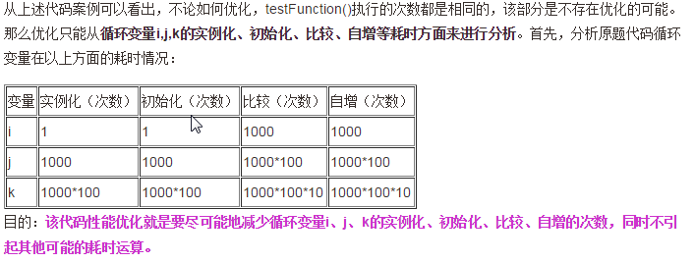

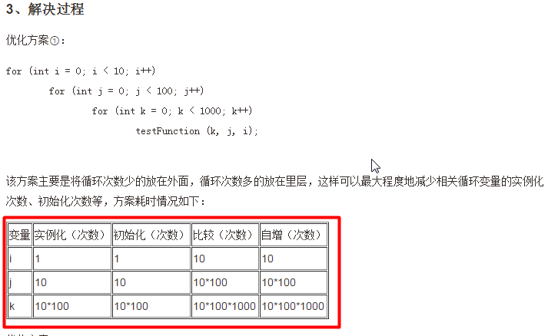
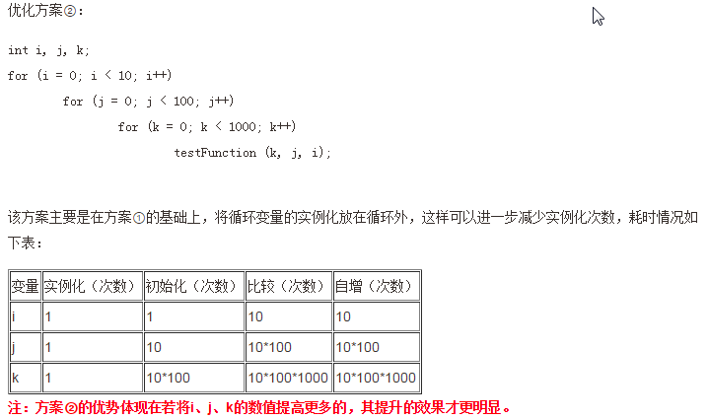

13.控制外层循环

控制外层循环:
此时就得使用标签了，标签就是给某个循环起的别名，不过该别名得满足标识符的规范。
若要控制外层循环,就在break或continue后面跟上循环的别名就OK了
如: break <标签名>; continue <标签名>;

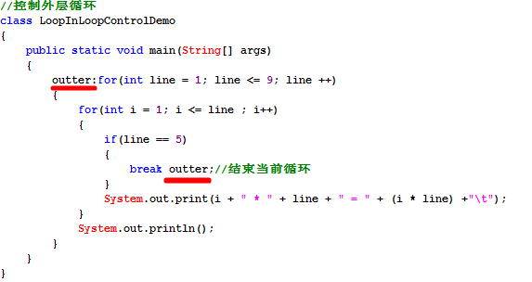

14.方法重载注意事项
方法的重载设计(overload):
重载方法的定义是在同一个类中，某方法允许存在一个以上的同名方法，只要它们的参数列表不同即可。
方法重载的作用：屏蔽了同一功能的方法由于参数不同所造成方法名称不同。
方法重载判断原则： “两同一不同”
两同：同类中，方法名相同；
一不同：方法参数列表不同（参数类型、参数个数、参数顺序）；
只要参数类型,参数个数,参数顺序有一个不同,参数列表就不同.
注意：方法重载和方法的返回值类型无关，只是一般要求返回值类型一致。
参数列表和参数的名称没关系,方法的重载和形参没关系.

15.递归
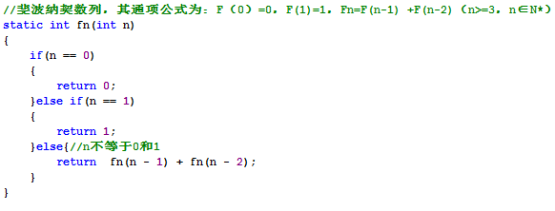

16.JVM内存模型
JVM内存划分,人为的根据不同内存空间的存储特点以及存储的数据:（这是属于逻辑分区）
程序计数器：当前线程所执行的字节码的行号指示器。
本地方法栈：为虚拟机使用的native方法服务。
Java虚拟机栈：描述Java方法执行的内存模型，每个方法被执行的时候都会同时创建一个栈帧用于存储局部变量表、操作栈、动态链接、方法出口等信息。
每一个方法,创建一个栈帧,,栈帧存放了当前方法的数据信息(局部变量),当方法调用完毕,该方法的栈帧就被销毁了.
Java堆：被所有线程共享的一块内存区域，在虚拟机启动时创建。所有的对象实例以及数组都要在堆上分配(使用new关键字,就表示在堆中开辟一块新的存储空间)。
方法区：线程共享的内存区域，存储已被虚拟机加载的类信息、常量、静态变量即时编译器编译后的代码数据等(这个区域的内存回收目标主要是针对常量池的回收和对类型的卸载)。
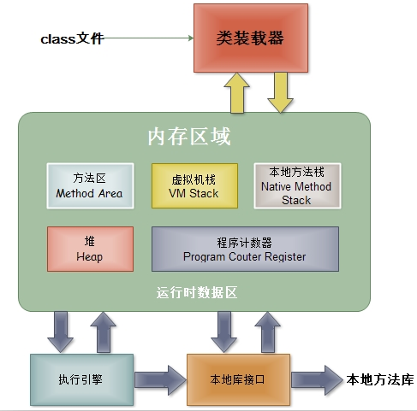

GC(Garbage Collection):垃圾回收器。
Java的自动垃圾回收机制:简单理解为,
程序员就不需要再手动的去控制内存的释放。当JVM发觉内存资源紧张的时候，就会自动地去清理无用对象（没有被引用到的对象）所占用的内存空间。
数组/面向对象再讲.

17、数组的动态初始化和静态初始化

数组的静态初始化操作:
特点:有我们自己来为每一个数组元素设置初始化值,而数组的长度由系统(JVM)决定.
语法:
数组元素类型[] 数组名 = new 数组元素类型[]{元素1,元素2,元素3,.......};
举例:
int[] nums = new int[]{1,3,5,7,9};
简单写法,必须声明之后,立刻初始化,不能先声明后初始化:
int[] nums = {1,3,5,7,9};
数组的动态初始化操作:
由我们来设置数组的元素个数(数组长度),而每一个数组元素的初始值有系统决定.
语法:
数组元素类型[] 数组名 = new 数组元素类型[ length ];
比如:
int[] ages = new int[100];
-------------------------------------------------------------
int[] nums = new int[5]{1,3,5,7,9};//写法是错误的,不能同时使用静态初始化和动态初始化.
-------------------------------------------------------------
什么时候使用静态初始化,什么时候使用动态初始化.
当我们事先知道,需要存储哪一些数据的时候,选用静态初始化.
当我们事先不知道,需要存储哪些数据的时候,只能使用动态初始化.

18、数组的常见操作

自己实现：格式化打印、逆序、indexOf、lastIndexOf、reverse方法

19、main方法的数组参数

20、二维数组
二维数组的初始化操作:
静态初始化:
int[][] arr = new int[][] {
{1,2,3} ,
{4,5},
{6}
};
动态初始化:
int[][] arr = new int[3][5] ;创建一个长度为3的二维数组,每一个元素(一维数组)的长度为5.
int[][] arr = new int[0][5]
-------------------------------------
针对于N维数组,需要N个循环嵌套.

21、Java5对数组的新语法支持
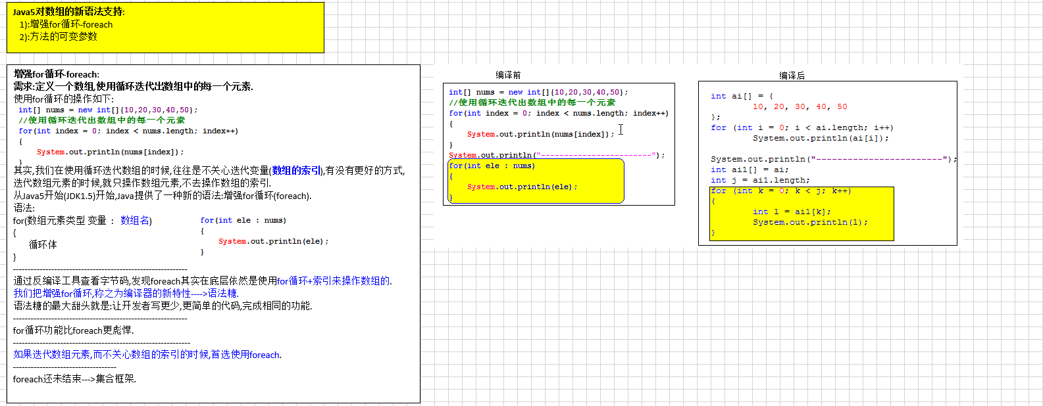

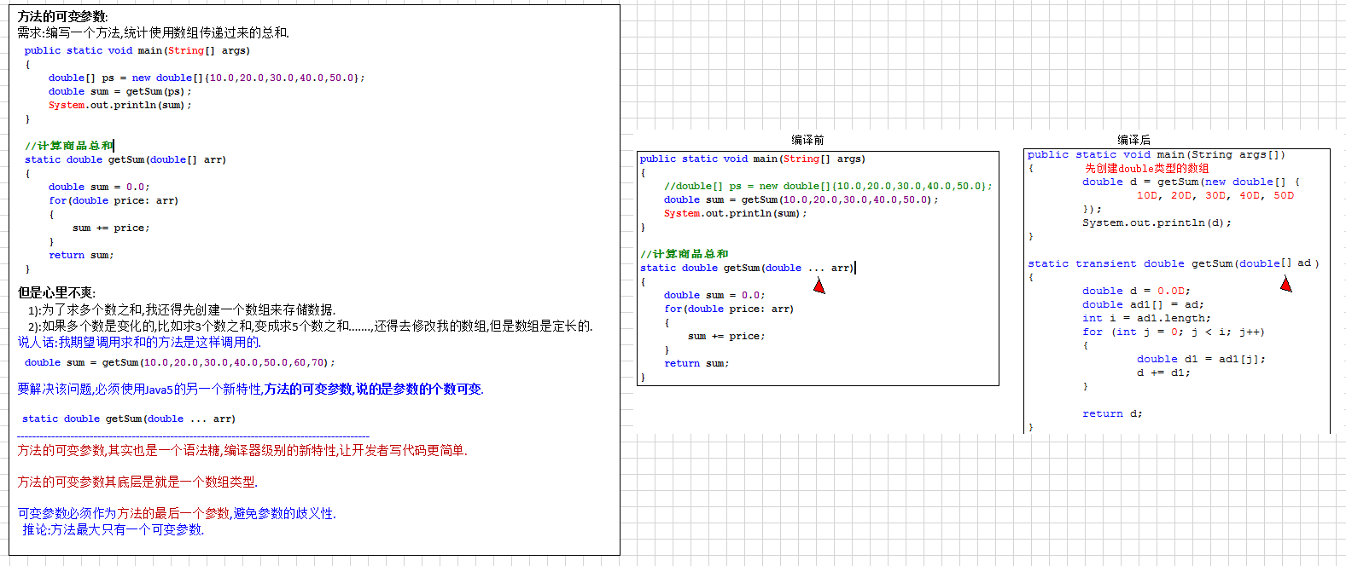

22、数组拷贝

数组拷贝:
从指定源数组中复制一个数组，复制从指定的位置开始，到目标数组的指定位置结束。
从 src 引用的源数组到 dest 引用的目标数组，数组组件的一个子序列被复制下来。
被复制的组件的编号等于 length 参数。
源数组中位置在 srcPos 到 srcPos+length-1 之间的组件被分别复制到目标数组中的 destPos 到 destPos+length-1 位置。
public static void arraycopy(int[] src, int srcPos, int[] dest,int destPos, int length) {
}

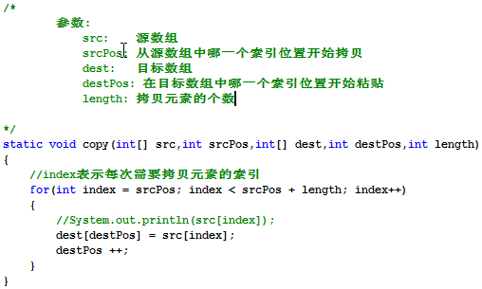
代码存在的问题:
1:只能拷贝int类型的数组.
2:代码不够健壮.

定义一个数组元素的拷贝方法,能支持任意类型的数组元素拷贝操作(反射).
数组拷贝操作,是经常使用到的,SUN就直接把数组的拷贝操作存放在JDK中的System类中.
Object:Java语言中的根类,老祖宗类,Object可以表示任意数据类型.
该方法没有方法体,该方法使用了native修饰符(本地方法),该方法底层使用了C/C++语言实现了,Java直接调用其他语言编写好的功能:
查阅API文档了(Java的帮助文档/好比字典).,在什么类中有什么功能的方法即可,文档在手,天下我有!.

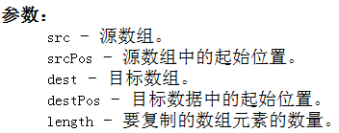

23、排序算法

排序:按照指定的顺序排列出来.
升序:从小到大:
降序:从大到小.
--------------------------------------------
排序的分类：
选择排序（直接选择排序、堆排序）
交换排序(冒泡排序、快速排序)
插入排序（直接插入排序、二分法插入排序、Shell排序）
归并排序等。
排序有升序排列和降序排列之分，我们现在单讲升序排列：
我们主要讲解冒泡，选择，插入排序，当然在开发中因为性能问题，我们都不会自己写排序算法，不过排序在笔试题里却是常客。
若有下列int类型数组需要排序：
int[] arr = {2,9,6,7,4,1};
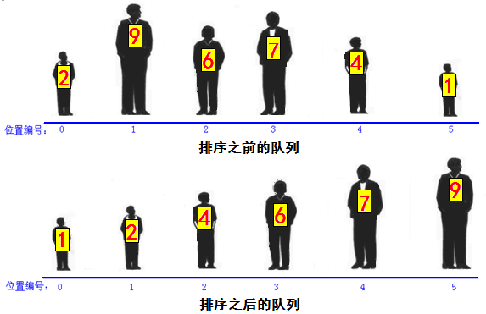

冒泡排序(Bubble Sort)：
这是最简单的排序法，基本思路：
对未排序的各元素从头到尾依次比较相邻的两个元素大小关系，若大于则交换位置，经过第一轮比较排序后可得出最大值，然后使用同样的方法把剩下的元素逐个比较即可。
可以看出若有N个元素，那么一共要进行N-1轮比较，第M轮要进行N-M次比较。（若6个元素，要进行6-1轮比较，第一轮比较6-1次，第三轮比较6-3次）。

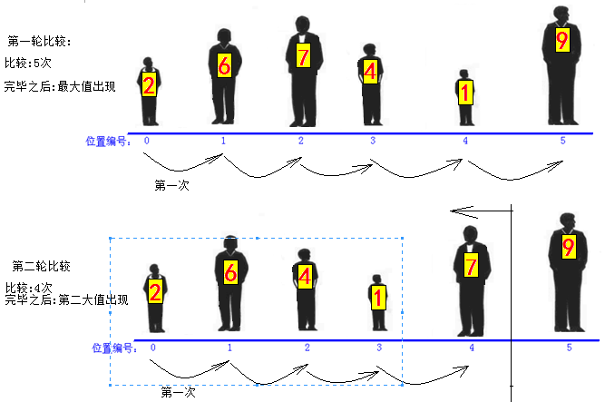

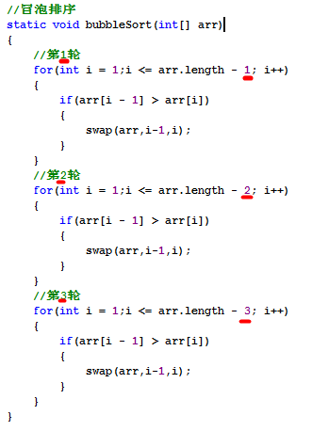

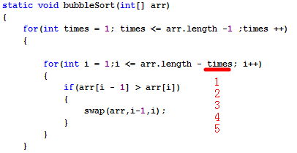

选择排序(Selection Sort)：
基本思路：选择某个索引位置的元素，然后和后面元素依次比较，若大于则交换位置，经过第一轮比较排序后可得出最小值，然后使用同样的方法把剩下的元素逐个比较即可。
可以看出选择排序，第一轮会选出最小值，第二轮会选出第二小的值，直到最后。
第一轮从arr[0]和后面元素相比较，第二轮从arr[1]和后面的元素相比较，依次类推。N个数要进行N-1轮。选择排序每一轮只进行一次交换，相对于冒泡排序效率高一些。

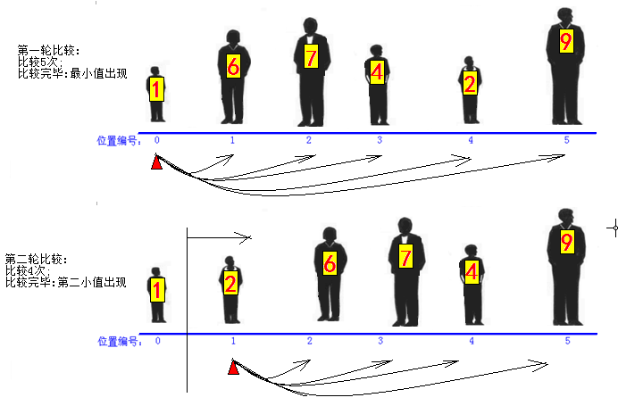

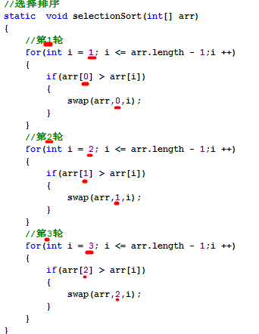
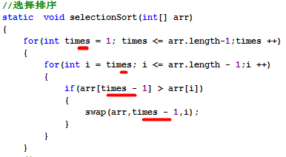

static void selectSort(int[] arr) {
for (int times = 0; times < arr.length - 1; times++) {
int minIndex = times;
for (int i = times + 1; i < arr.length; i++) {
if (arr[i] < arr[minIndex]) {
minIndex = i;
}
}
swap(arr, times, minIndex);
}
}

24、数组搜索算法
数组的搜索算法:从指定数组中去搜索某一个元素的索引是多少.
方式1:线性搜索(从头搜到尾/从尾搜到头):indexOf/lastIndexOf
对于元素过多的数组,性能极低:有N个元素,循环次数= (N + 1) / 2;
方式2:二分搜索法/二分查找法/折半查找.
前提:数组元素必须有顺序.
------------------------------------------------------------------------------------
算法：当数据量很大适宜采用该方法。采用二分法查找时，数据需是排好序的
猜数游戏：
一个朋友让你猜他正在想的一个从1到100之间的数，等你猜了，他会告诉你三种结果中的一个：你猜的比他想的大，或小，或猜中了。
为了能用最少的次数猜中，必须从50开始猜。如果他说你猜的小了，那么就能推出哪个数在50到100之间，所以马上猜75。但如果他说猜大了，你也能明白哪个说在1到50之间，所以马上猜25。如此重复，范围越来越小，直到猜到为止。

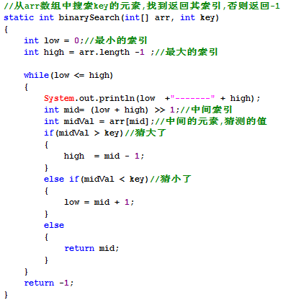
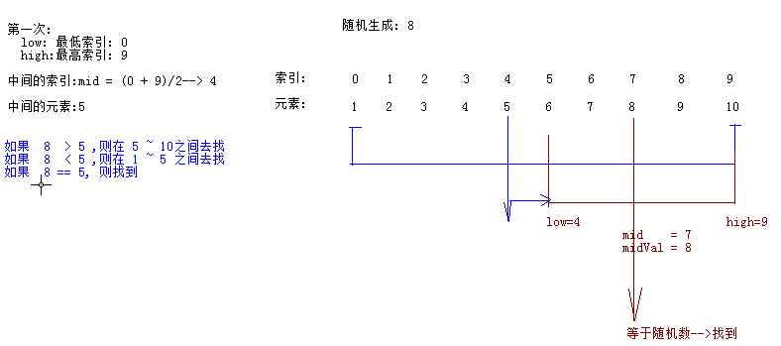

25、Java自带数组工具类Arrays

数组的算法操作,使用太频繁了,SUN公司就直接在JDK中提供了一个数组的工具类(Arrays).
java.util.Arrays类:
int binarySearch(type[] arr,type key) 使用二分法查找数组里某元素并返回其索引，若找不到返回负数.
void sort(type[] arr) 使用调优后的快速法对指定数组排序。
String toString(type[] arr) 返回指定数组内容的字符串表示形式。
public static type[] copyOf(type[] original, int newLength) 复制指定的数组，截取或用 0 填充（如有必要），以使副本具有指定的长度。
---------------------------------------------
使用注意:必须java.util.Arrays.方法(参数);
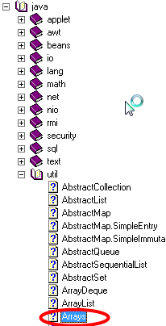

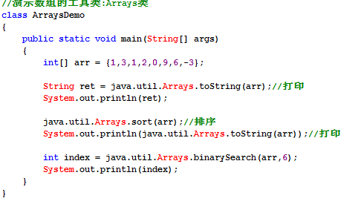

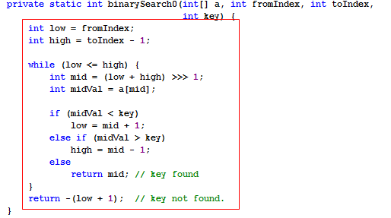

26、对象

对象的打印和比较对象以及匿名对象和对象的生命周期:
-------------------------------------------------------------
1):对象的打印操作:
打印对象的时候,打印出来的效果,如:Servant@3294e4f4.
类的名称@十六进制的hashCode.
其实,我们打印对象,往往关系的是该对象中的数据是多少,期待讲解Obejct的toString方法.
2):对象比较操作:
==号:对于基本数据类型来说,比较的是值.
对于引用数据类型来说,比较的是在内存中的地址值.
每次使用new关键字,都表示在堆值新开辟一块内存空间,不同的内存空间,地址值不同.
需求:如果对象拥有完全相同的数据,我就想让他们相等. 期待:Object的equals方法.
3):对象的生命周期:
对象什么时候出生:每次使用new关键字的时候,就会在内存开辟新的空间,此时对象开始存在.
对象的结束:当堆中的对象,没有被任何变量所引用,此时该对象就成了垃圾,就等着垃圾回收器(GC)来回收该垃圾,当被回收的时候,对象被销毁了,回收垃圾的目的,释放更多的内存空间.
4):匿名对象: 没有名称的对象,创建对象之后没有赋给某一个变量.
new Servant();//匿名对象,匿名对象只是在堆中开辟一块新的内存空间,但是没有把该空间地址赋给任何变量.
因为没有名称,匿名对象仅仅只能使用一次,一般的,把匿名对象作为方法的实参传递.

27、构造函数

创建一个学生对象的时候,代码如下:
Student s1 = new Student();
这个代码特别像:在调用一个方法名称为Student的无参数方法.
---------------------------------------------------------------------------------
我们把这种特殊的方法,称之为构造方法,构造器(构造函数/构造子:Constructor).
但是我们发现在Student类中,却找不到该构造方法,找不到,却又没有报错.
编译器在编译源文件的时候,会创建一个缺省的构造器.
---------------------------------------------------------------------------------
构造器的作用:
1):创建对象,凡是必须和 new 一起使用.
2):完成对象的初始化操作.
构造器的特点:
1):构造器的名称和当前所在类的名称相同.
如果构造器名称叫XXX, new XXX();你看出来创建的是什么类型的对象吗?
2):禁止定义返回类型,千万不要使用void作为返回类型. void Student(){}这是普通方法.
假设需要写返回类型,也应该这样写:Student Student(); 既然所有的返回类型都和所在类名相同,何必再写.
3):在构造器中,不需要使用return语句.
其实构造器是有返回值的,返回的是当前创建对象的引用.
---------------------------------------------------------------------------------
编译器创建的默认构造器的特点:
1):符合构造器特点.
2):无参数的.
3):无方法体.
4):如果类A没有使用public修饰,则编译器创建的构造器也没有public修饰.
使用了public修饰,则编译器创建的构造器也使用public修饰.
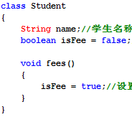

编译器产生的

编译前 编译后

构造器:如果我们没有显示提供构造器,则编译器在编译时创建一个缺省的构造器.
但是,如果我们显示定义了一个构造器,则编译器不再创建默认构造器.
------------------------------->推论:某一个类,至少存在一个构造器.

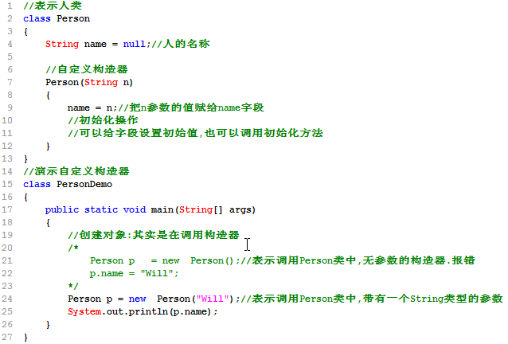
方法的重载(Overload):
避免了在同一个类中,相同功能的方法名字不同的问题.
判断依据:两同一不同.
-------------------------------------------------------
构造器是一种特殊的方法,也可以存在重载.

28、static
对象都有name和age两个状态,但是不同对象的name的值和age的值是不一样的.
也就是说,不同对象的name和age是不一样的.
Person p1 = new Person();
p1.name=”春哥”;
p1.age = 31;
Person p2 = new Person();
p2.name = “凤姐”;
p2.age = 30;
System.out.println(p1.name +”, ” + p2.name);//春哥,凤姐
-------------------------------------------------------------------------------------------
也就说name和age是属于对象的,不同对象的name和age是不一样的.但是在生活中有些东西不是属于某一个具体对象的,而是属于整个事物的类型,比如:全世界人的总数,人的毁灭的行为.
毁灭的行为,应该属于人类,而不属于某一个人.
-------------------------------------------------------------------------------------------
状态和行为应该有对象和类型之分.
有的状态和行为应该属于对象,不同的对象,状态和行为可以不一样.
有的状态和行为应该属于类型,不属于对象.
问题:现在如何表示人类毁灭这个行为(destory).
要解决该问题,得学习static修饰符.
修饰符：
晚上11点，班长在写代码，遇到一个bug，班长解决问题后，睡觉去了。
晚上11点，班长漫不经心地在写代码，遇到一个很简单的bug,班长稀里糊涂解决问题后，满不在乎地睡觉去了。
晚上11点，帅气的班长认认真真地在写代码，遇到一个超难的bug,班长呕心沥血解决问题后，眉开眼笑地睡觉去了。
------------------------------------------------------------
static修饰符表示静态的，可修饰字段、方法、内部类，其修饰的成员属于类,也就是说static修饰的资源属于类级别,而不是对象级别。
static的真正作用：用来区别字段，方法，内部类，初始化代码块是属于对象还是属于类本身。

static修饰符的特点:
1):static修饰的成员(字段/方法),随着所在类的加载而加载.
当JVM把字节码加载进JVM的时候,static修饰的成员已经在内存中存在了.
2):优先于对象的存在.
对象是我们手动通过new关键字创建出来的.
3:satic修饰的成员被该类型的所有对象所共享.
根据该类创建出来的任何对象,都可以访问static成员.(狗天生就吃屎.)
剧透:表面上通过对象去访问static成员,其本质依然使用类名访问,和对象没有任何关系(通过反编译看到的).
4):直接使用类名访问static成员
因为static修饰的成员直接属于类,不属于对象,所以可以直接使用类名访问static成员.

static成员在JVM中的存储:

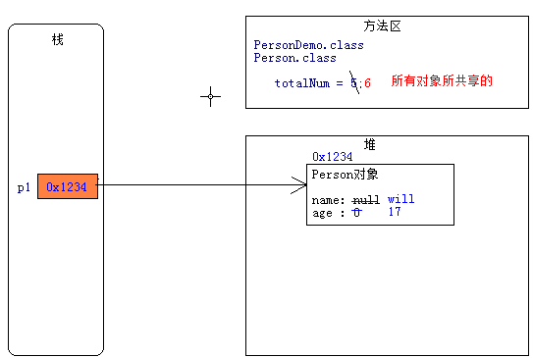

类成员和实例成员的访问 :
类中的成员:字段,方法,内部类.
类成员: 使用static修饰的成员.
实例成员: 没有使用static修饰的成员.
----------------------------------------------------------------------------
类成员只能访问类成员,实例成员只能访问实例成员.
----------------------------------------------------------------------------
类成员,直接属于类, 可以通过类来访问static字段和static方法.
实例成员,只属于对象, 通过对象来访问非static字段和非static方法.
(对象其实可以访问类成员,但是底层依然使用类名访问的.)
---------------------------------------------------------------------------------------------
在static方法中,只能调用static成员.
非static方法,可以访问静态成员,也可以访问实例成员.
类成员和实例成员的访问 :
类中的成员:字段,方法,内部类.
类成员: 使用static修饰的成员.
实例成员: 没有使用static修饰的成员.
----------------------------------------------------------------------------
类成员只能访问类成员,实例成员只能访问实例成员.
----------------------------------------------------------------------------
类成员,直接属于类, 可以通过类来访问static字段和static方法.
实例成员,只属于对象, 通过对象来访问非static字段和非static方法.
(对象其实可以访问类成员,但是底层依然使用类名访问的.)
---------------------------------------------------------------------------------------------
在static方法中,只能调用static成员.
非static方法,可以访问静态成员,也可以访问实例成员.

29、深入变量

定义变量的语法:
数据类型 变量名 = 值;
--------------------------------------------------
变量根据在类中定义位置的不同,分成两大类:
成员变量: 全局变量/字段(Field),不要称之为属性(错误). 直接定义在类中,方法外面.
1):类成员变量. 使用static修饰的字段.
2):实例成员变量. 没有使用static修饰的字段.
局部变量: 变量除了成员变量,其他都是局部变量.
1): 方法内部的变量.
2):方法的形参.
3):代码块中的变量,一对{}.
--------------------------------------------------------
变量的初始值:初始化才会在内存中开辟空间.
成员变量: 默认是有初始值的(看图)
局部变量: 没有初始值,所以必须先初始化才能使用.
--------------------------------------------------------
变量的作用域:
变量根据定义的位置不同,也决定了各自的作用域是不同的. 看变量所在的那对{}.
成员变量: 在整个类中都有效.
局部变量: 在开始定义的位置开始,到紧跟着结束的花括号为止.
--------------------------------------------------------
成员变量,可以先使用后定义,局部变量必须先定义而后才能使用.
class ABC
{
String info = null;//成员变量
void doWork(String name)
{
System.out.println(x);
int age;//局部变量
if(true) {
int num;//局部变量
}
}
{
int num;//局部变量
}
String x ;
}
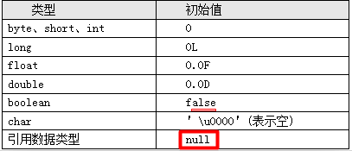

局部变量定义后，必须显示初始化后才能使用，因为系统不会为局部变量执行初始化操作。这就意味着，定义局部变量后，系统并未为这个变量分配内存空间。
直到程序为这个变量赋值时，系统才会为局部变量分配内存，并将初始值保存到该内存中。
局部变量不属于任何类或实例，因此它总是保存在其所在方法的栈内存中。
基本数据局部变量：直接把这个变量的值保存到该变量所对应的内存中。
引用数据局部变量：这个变量内存中存的是地址,通过该地址引用到该变量实际引用堆里的的对象。
栈内存中的变量无需系统垃圾回收，其往往随方法或代码块的运行结束而结束。

什么时候使用成员变量和局部变量：
1：考虑变量的生存时间，这会影响内存开销。
2：扩大变量作用域，不利于提高程序的高内聚。
开发中应该尽量缩小变量的作用范围，如此在内存中停留时间越短，性能也就更高。
不要动不动就使用static修饰,一般,定义工具方法的时候,static方法需要访问的变量,该变量属于类,此时才使用static修饰字段.
也不要动不动就使用成员变量,因为存在着线程不安全问题,能使用局部变量尽量使用局部变量.

30、package
生活中场景:
在我的电脑硬盘的某一个文件夹中里存有1000部片,我会在把新的电影存到该文件夹中,也可以看该文件夹中的任何电影.
可能出现的问题/操作不便:
问题1: 不能出现文件名和拓展名相同的文件.---->如何解决?
问题2: 想看片了,想从1000部中找到自己现在想看的某一部,存在特别麻烦.
解决方案:
可以在存储电影之前,可以按照电影的类型分类管理.
爱情/惊悚/科幻/动作/喜剧/历史/XX老师的/龙哥等,
但是,即使如此分类之后,也可能出现喜剧文件夹中存在500部,我们可以继续细分.
------------------------------------------------------------------------------------------------------
在开发中,我们存在几百上千个Java文件,如果所有的Java文件都在一个目录中,管理起来也很痛苦.
此时,我们可以使用生活中的解决方案,不过呢,此时在Java中,我们把这个特殊文件夹称之为包(package).
关键字:package ,专门用来给当前Java文件设置包名.
语法格式: package 包名.子包名.子子包; 必须把该语句作为Java文件中,并且是第一行代码(所有代码之前).
此时编译命令: javac -d . Hello.java
javac -d . Hello.java:
如果此时Hello.java文件中没有使用package语句,表示在当前目录中生成字节码文件.
如果此时Hello.java文件中使用了package语句,此时表示在当前目录中先生成包名,再在包中生成字节码文件.
运行命令: java 包名.类名;
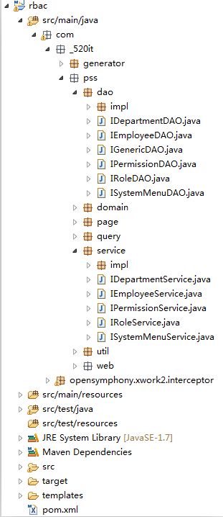
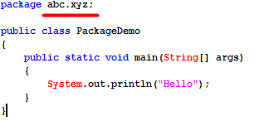

编译命令: javac -d . PackageDemo.java
运行命令: java abc.xyz.PackageDemo

package最佳实践 :
1):包名如何定义. 自定义的包名,不能以java.打头,因为Java的安全机制会检查.
1>:包名必须遵循标识符规范/全部小写.
2>:企业开发中,包名才有公司域名倒写.
小码哥域名: 520it.com ----->com.520it--->此时520it不符合标识符规范,我们可以使用下划线.(com._520it)
在Android中,如果package中使用了_,则不能部署到模拟器上.此时,我们也可以使用一个字母来代替_.
比如:package com.m520it; package com.a520it;
----------->
格式: package 域名倒写.模块名.组件名;
package com._520it.pss.util;----------------->进销存模块中专门存储工具类的包.
2):类的名称:
类的简单名称: 定义类的名称. PackageDemo.
类的全限定名称: 包名.类名; com._520it.hello.PackageDemo.
3):在开发中,都是先有package而后在package中再定义类.

31、import

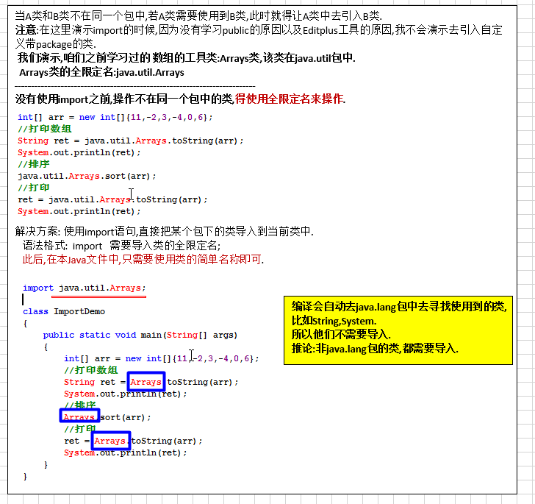

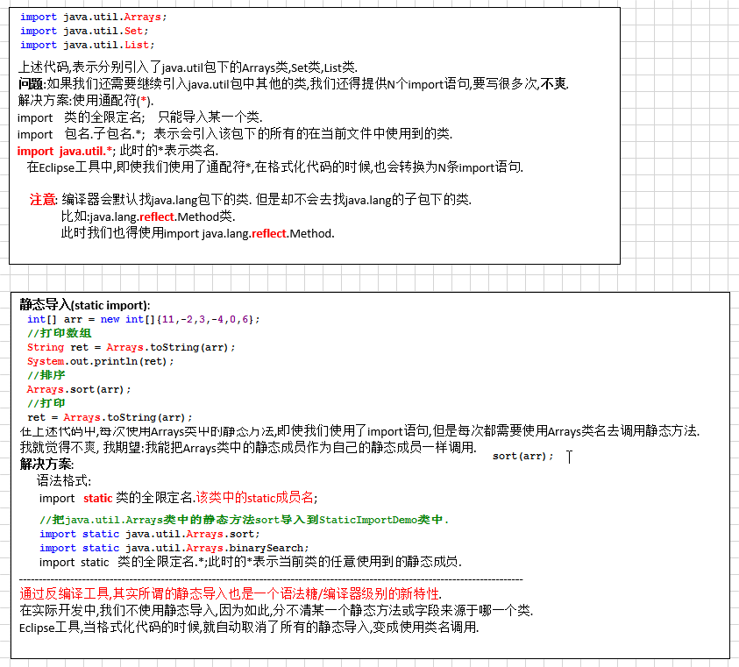

32、访问权限修饰符
封装其实就是要让有些类看不到另外一些类里面做了什么事情。所以java提供了访问权限修饰符来规定在一个类里面能看到什么，能暴露什么。
--------------------------------------------------------------------------------------------
访问权限控制：
private: 表示私有的, 表示类访问权限. 只能在本类中访问,离开本类之后,就不能直接访问.
不写(缺省): 表示包私有,表示包访问权限. 访问者的包必须和当前定义类的包相同才能访问.
protected: 表示子类访问权限,同包中的可以访问,即使不同包,但是有继承关系,也可以访问.
public: 表示全局的,可以公共访问权限,如某个字段/方法,使用了public修饰,则可以在当前项目中任何地方访问.
------------------------------------------------------------------------
一般的:字段都使用private修饰,表达隐藏,为了安全性.
拥有实现细节的方法,一般使用private修饰,不希望外界(调用者)看到该方法的实现细节.
一般的,方法我们使用public修饰,供外界直接调用.
--------------------------------------------------------------------------------------
//直接暴露给外界,供调用者直接调用即可
public void doWork()
{
methodA();
methodB();
methodC();
}
//仅仅只是完成了部分操作,不需要调用者调用
private methodA(){}
private methodB(){}
private methodC(){}
--------------------------------------
一般的,我们不用缺省,即使要使用,也仅仅是暴露给同包中的其他类.
protected:一般,在继承关系中,父类需要把一个方法只暴露给子类.

33、JavaBean规范

JavaBean规范:
JavaBean 是一种JAVA语言写成的可重用组件(类).
必须遵循一定的规范:
1):类必须使用public修饰.
2):必须保证有公共无参数构造器,即使手动提供了带参数的构造器,也得提供无参数构造器..
3):包含了属性的操作手段(给属性赋值,获取属性值).
分类:
1):复杂:UI,比如Button,Panel,Window类.
2):简单:domain,dao,service组件,封装数据,操作数据库,逻辑运算等.
(封装有字段,并提供getter/setter)
成员:
1):方法:Method
2):事件:event
3):属性:property
--------------------------------------------------------
属性:
1):attribute:表示状态,Java中没有该概念,很多人把字段(Field)称之为属性(attribute).不要把成员变量叫做属性.
2):property: 表示状态,但是不是字段,是属性的操作方法(getter/setter)决定的,框架中使用的大多是是属性.
--------------------------------------------------------
我们讲完封装之后,说应该把对象中信息隐藏起来(把类中的字段全部使用private修饰起来,其他类不能直接访问).
为了能让外界(其他类)访问到本类中的私有字段成员,我们专门提供getter以及setter方法.
字段: private String name;
getter方法: 仅仅用于获取某一个字段存储的值.
//去掉get,把首字母小写,得到name1.此时name1才是属性.
public String getName1()
{
return name;//返回name字段存储的值
}
如果操作的字段是boolean类型的,此时不应该叫做getter方法,而是is方法,把 getName 变成 isName.
setter方法: 仅仅用于给某一个字段设置需要存储的值.
public void setName1(String n)
{
name = n;//把传过来的n参数的值,存储到name字段中
}
每一个字段都得提供一对getter/setter.以后使用Eclipse工具之后getter/setter都是自动生成.
在JavaBean中有属性这个概念,只有标准情况下字段名和属性名才相同.
public class Person
{
//对象的字段是用来存储对象的数据的
private String name;
private int age;
public String getName()
{
return name;
}
public void setName(String n)
{
name = n;
}
同理,age字段的getter/setter.....
}

34、this关键字

引出this关键字:
需求:定义一个User类,提供name,age字段,以及相应getter/setter方法.
并创建对象,设置name和age的数据,再打印对象的name和age.

什么是this:
表示当前对象,什么优势当前对象.
this主要存在于两个位置:
构造器中: 就表示当前创建的对象.
方法中: 哪一个对象调用this所在的方法,那么此时this就表示哪一个对象.
当一个对象创建之后,JVM会分配一个引用自身的引用:this.

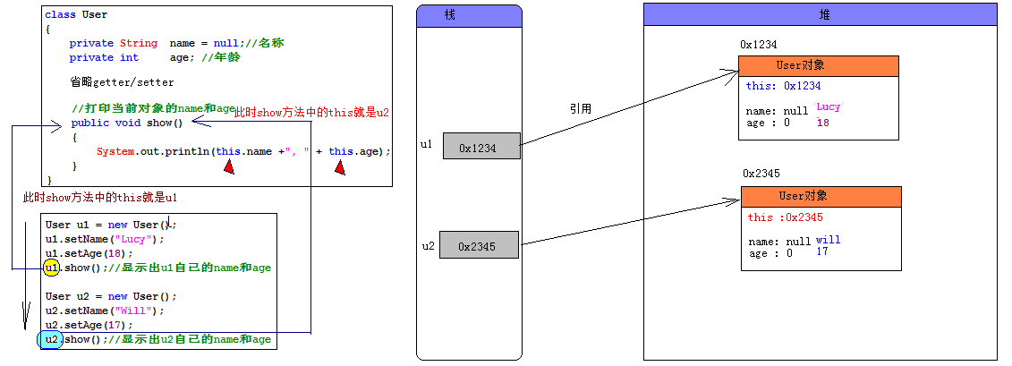

使用this:
① 解决成员变量和参数(局部变量)之间的二义性,必须使用;
② 同类中实例方法间互调(此时可以省略this,但是不建议省略)。
③ 将this作为参数传递给另一个方法;
④ 将this作为方法的返回值(链式方法编程);
⑤ 构造器重载的互调，this([参数])必须写在构造方法第一行;
⑥ static不能和this一起使用;
当字节码被加载进JVM,static成员以及存在了.
但是此时对象还没有创建,没有对象,就没有this.
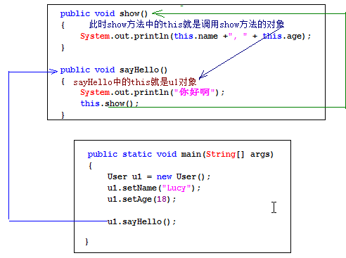

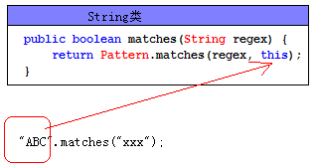

35、构造器和setter方法选用

创建对象并给对象设置初始值有两种方式:
方式1:先通过无参数构造器创建出一个对象,再通过对象调用相应的setter方法.
方式2: 直接调用带参数的构造器,创建出来的对象,就有了初始值.
--------------------------------------------------------------
通过构造器和通过setter方法都可以完成相同的功能.
给对象设置数据:
1):setter注入(属性注入).
2):构造注入.
--------------------------------------------------------------
如何选择:
1:如果存在带参数的构造器,方式2是比较简洁的.
2:如果在构建对象的时候需要初始化多个数据,如果使用方式2,那么构造器得提供N个参数,参数过大,不直观,此时方式1,简单明了.
3:圆对象,如何画圆. 圆对象,必须根据半径来确定对象.
就应该在构建圆对象的时候,就要确定半径值.
有时候,需要根据数据来构建对象,此时优先选用构造器方式.
------------------------------------------------------------------------------------------------
其他时候,任选.
方式1:
User u1 = new User();
u1.setName("Lucy");
u1.setAge(18);
方式2:
User u1 = new User("张三",17);

